상품제안서
뉴거울보석탁상시계[인쇄무료] | 상품코드: F30461

 |  |  |  |  |  |  | 02-412-0044 | www.easy1.co.kr
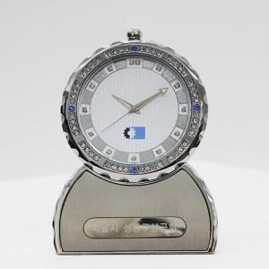

【상세/제작정보】 | *100개 이상 인쇄,레이저 무료 *100개 미만 35,000원 추가(건 당) *포장지 무료 서비스 *1년 무상 AS *1박스 50개 입(택배비 6,000원)

【인쇄/포장옵션】 | 실크, 레이저, 개별인쇄 / 포장지포장

【공급단가】 | 수량 | 100~ | 300~ | 500~ | 1,000~ | 3,000~
*VAT별도 | 단가 | 42,500원 | 41,820원 | 40,800원 | 39,780원 | 39,100원

【상품 URL】 | http://www.easy1.co.kr/src/goods_detail.php?gdno=30461

